支付选择界面（已完成）
美术需求： | 支付方式选择界面

操作： | 点击充值界面的充值档次，弹出支付方式选择界面
 | 选择支付方式（单选）
 | 点击确认充值按钮，进入相应的支付界面

 |  | 商品信息，程序字 |  | 界面标题和关闭按钮
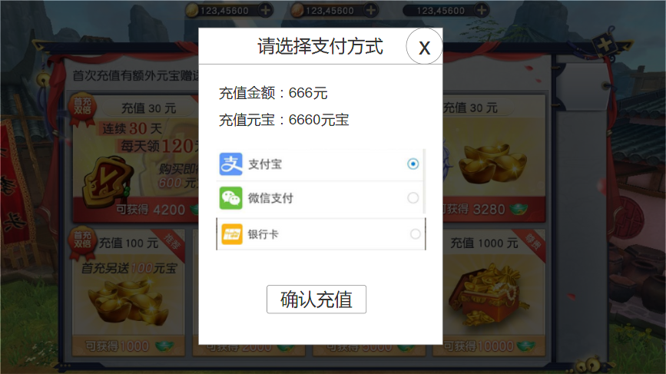

 |  |  |  |  | 支付方式选择，选择后后面的圆点变亮。

 |  |  | 充值按钮

月卡
美术需求： | 福利界面—月卡
 | 界面起海报宣传作用，当玩家购买月卡后，玩家可以到该界面领取月卡奖励

分页按钮
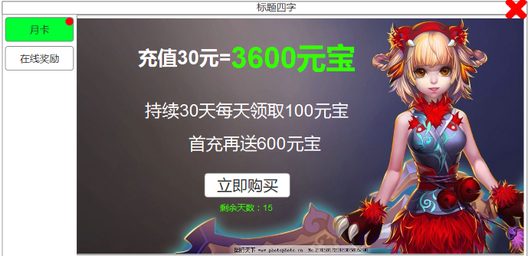

 |  | 月卡剩余天数 | 无月卡的时候显示购买按钮，点击链接到充值界面
 |  |  | 有月卡的时候显示领取按钮，点击可以领取月卡福利

